Portada
MATRIZ MENSUAL
EVALUACIÓN DE
CONDUCTA INADAPTADA
www.meci.es
(Modelo categorial continuo)
Jesús García
Iñaki García

Conducta
CONDUCTAS INADAPTADAS - NIVEL DE INTENSIDAD
R. RETRAIMIENTO O FALTA DE ATENCION: Son problemas de falta de relación con otros o de no prestar atención : • Mantenerse alejado/a de otras personas. • Expresar temores poco corrientes. • Mostrarse muy inactivo/a, mostrarse triste o preocupado/a. • Demostrar muy poca concentración en diversas actividades. • Dormir excesivamente. • Hablar negativamente de sí mismo/a.

Hábitos atípicos y repetitivos (estereotipias): conductas poco usuales y repetitivas. • Ir y venir por la habitación, balancearse. • Torcerse los dedos, chuparse sus manos u otros objetos. • Dar sacudidas con partes de su cuerpo (tics nerviosos). • Hablar solo/a, rechinar los dientes, hacer muecas o ruidos extraños. • Comer tierra u otros objetos. • Mirar fijo a un objeto o al vacío.

Conductas no colaboradoras: negarse a obedecer, no hacer sus tareas o no respetar las reglas. • Actuar de forma desafiante. • Poner mala cara. • Negarse a asistir a la escuela o al trabajo. • Llegar tarde a la escuela o al trabajo. • Negarse a compartir o esperar su turno. • Engañar, robar, o no respetar la ley.

Conducta social ofensiva: conductas que molestan o desagradan al resto de personas. • Hablar en voz muy alta, blasfemar o emplear un lenguaje soez. • Mentir, acercarse demasiado o tocar en exceso a otros. • Amenazar, decir tonterías. • Escupir, meterse el dedo en la nariz, eructar. • Expeler ventosidades, tocarse los genitales, orinar en lugares no apropiados.

Conducta disruptiva: Interfiere las actividades de otros: • Abrazándose en exceso a otros. • Acosándoles o importunándoles. • Discutiendo o quejándose. • Buscando pelea. • Riéndose o llorando sin motivo. • Interrumpiendo, gritando o chillando.

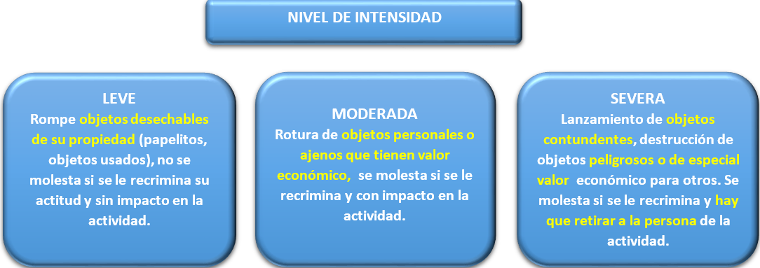
Destrucción de objetos: Intencionadamente rompe, estropea o destruye cosas. • Golpeando. • Rasgando o cortando. • Tirando. • Quemando. • Picando o rayando.

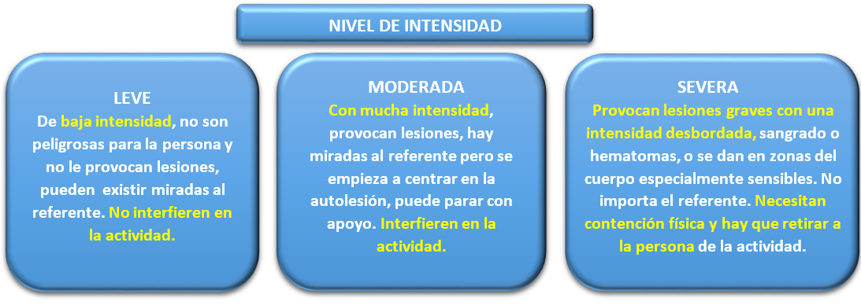
Comportamiento autolesivo: Se hace daño en su propio cuerpo. • Golpeándose. • Dándose cabezazos. • Mordiéndose. • Arañándose, frotándose la piel, pellizcándose. • Cortándose o pinchándose.

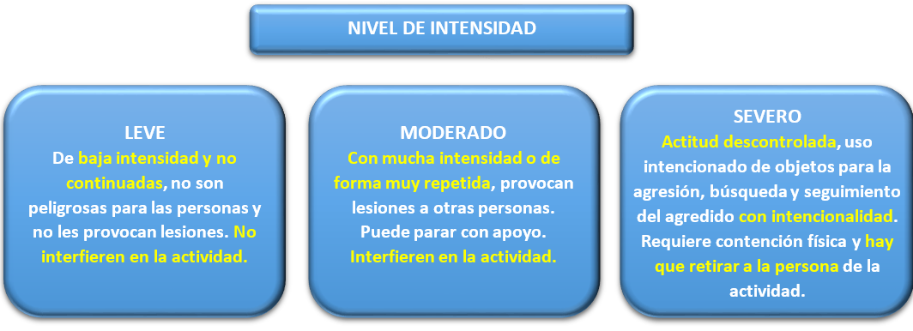
Heteroagresividad o daño a otros: Causa dolor físico a otras personas o a animales. • Golpeando, dando patadas. • Mordiendo. • Pinchando, arañando. • Tirando del pelo.

Manual
1.Indicar datos de la persona, de los autores y el mes del registro.

2. En la Matriz mensual anotar los días teniendo en cuenta el día de comienzo de la semana, es decir, si el 1 de septiembre de 2020 es martes, poner el día 1 en la casilla correspondiente de la semana M. La finalidad es poder diferenciar, en caso de ser necesario, entre días festivos y laborales.
 |  | 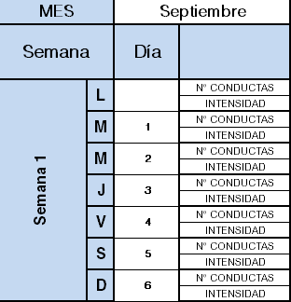
En la Matriz diaria anotar la hora en la que se produce la conducta en formato 00:00.

3. Indicar el nombre de cada tarea / actividad a registrar.

4. Anotar el número de veces que aparece la conducta inadaptada y su intensidad durante la actividad (Ver definición de las conductas y la diferencia entre los tres niveles de intensidad, siendo 1 leve, 2 moderado y 3 grave).

5. En la parte inferior espacio para poder anotar explicaciones (Situación anterior, posible desencadenante, entorno…)

HOJA DE RESULTADOS:

1.Graficas de problemas de conducta por actividad.
 | 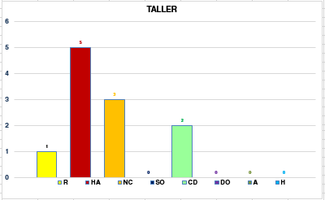
2.Graficas por día y problema de conducta, hay que tener en cuenta el valor en el eje “y” ya que el grafico se ajusta automáticamente al máximo registrado. La línea continua indica el número de conductas y la línea negra discontinua el nivel de intensidad, siendo 1 leve, 2 moderado y 3 grave.
 | 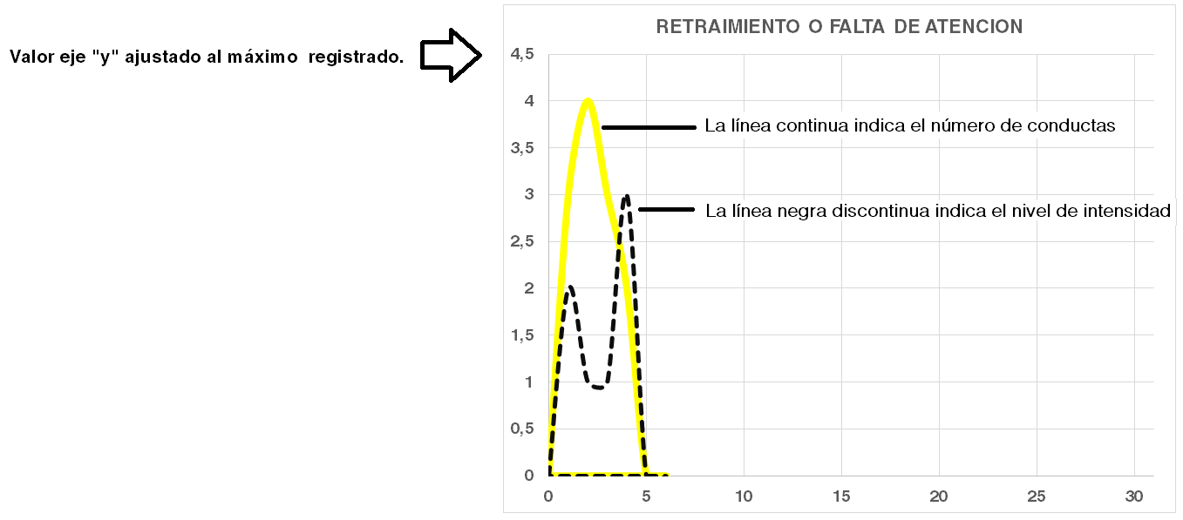
3. Grafica de totales de problemas de conducta por día o por hora.
 | 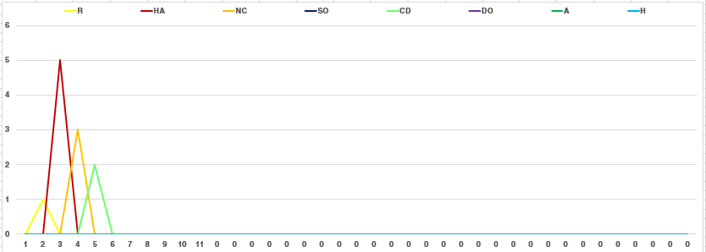
4. Grafica de totales mensuales de problemas de conducta.
 | 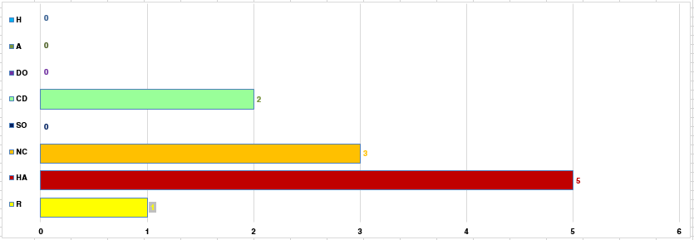
5. Informe, espacio de texto libre para elaborar informe, conclusiones...

Resultados
RESULTADOS MENSUALES POR ACTIVIDAD
 | R | HA | NC | SO | CD | DO | A | H
 | 0 | 0 | 0 | 0 | 0 | 0 | 0 | 0
 | R | HA | NC | SO | CD | DO | A | H
 | 0 | 0 | 0 | 0 | 0 | 0 | 0 | 0

 | R | HA | NC | SO | CD | DO | A | H
 | 0 | 0 | 0 | 0 | 0 | 0 | 0 | 0
 | R | HA | NC | SO | CD | DO | A | H
 | 0 | 0 | 0 | 0 | 0 | 0 | 0 | 0

 | R | HA | NC | SO | CD | DO | A | H
 | 0 | 0 | 0 | 0 | 0 | 0 | 0 | 0
 | R | HA | NC | SO | CD | DO | A | H
 | 0 | 0 | 0 | 0 | 0 | 0 | 0 | 0
 | R | HA | NC | SO | CD | DO | A | H
 | 0 | 0 | 0 | 0 | 0 | 0 | 0 | 0
 | R | HA | NC | SO | CD | DO | A | H
 | 0 | 0 | 0 | 0 | 0 | 0 | 0 | 0
 | R | HA | NC | SO | CD | DO | A | H
 | 0 | 0 | 0 | 0 | 0 | 0 | 0 | 0
 | R | HA | NC | SO | CD | DO | A | H
 | 0 | 0 | 0 | 0 | 0 | 0 | 0 | 0

RESULTADO POR DÍA, POR PROPLEMA DE CONDUCTA Y SU INTENSIDAD
RETRAIMIENTO O FALTA DE ATENCION
0 | 0 | 0
0 | 0 | 0
0 | 0 | 0
0 | 0 | 0
0 | 0 | 0
0 | 0 | 0
0 | 0 | 0
0 | 0 | 0
0 | 0 | 0
0 | 0 | 0
0 | 0 | 0
0 | 0 | 0
0 | 0 | 0
0 | 0 | 0
0 | 0 | 0
0 | 0 | 0
0 | 0 | 0
0 | 0 | 0
0 | 0 | 0
0 | 0 | 0
0 | 0 | 0
0 | 0 | 0
0 | 0 | 0
0 | 0 | 0
0 | 0 | 0
0 | 0 | 0
0 | 0 | 0
0 | 0 | 0
0 | 0 | 0
0 | 0 | 0
0 | 0 | 0
0 | 0 | 0
0 | 0 | 0
0 | 0 | 0
0 | 0 | 0
0 | 0 | 0
0 | 0 | 0
0 | 0 | 0
0 | 0 | 0
HABITOS ATIPICOS y REPETITIVOS
0 | 0 | 0
0 | 0 | 0
0 | 0 | 0
0 | 0 | 0
0 | 0 | 0
0 | 0 | 0
0 | 0 | 0
0 | 0 | 0
0 | 0 | 0
0 | 0 | 0
0 | 0 | 0
0 | 0 | 0
0 | 0 | 0
0 | 0 | 0
0 | 0 | 0
0 | 0 | 0
0 | 0 | 0
0 | 0 | 0
0 | 0 | 0
0 | 0 | 0
0 | 0 | 0
0 | 0 | 0
0 | 0 | 0
0 | 0 | 0
0 | 0 | 0
0 | 0 | 0
0 | 0 | 0
0 | 0 | 0
0 | 0 | 0
0 | 0 | 0
0 | 0 | 0
0 | 0 | 0
0 | 0 | 0
0 | 0 | 0
0 | 0 | 0
0 | 0 | 0
0 | 0 | 0
0 | 0 | 0
0 | 0 | 0

CONDUCTAS NO COLABORADORAS
0 | 0 | 0
0 | 0 | 0
0 | 0 | 0
0 | 0 | 0
0 | 0 | 0
0 | 0 | 0
0 | 0 | 0
0 | 0 | 0
0 | 0 | 0
0 | 0 | 0
0 | 0 | 0
0 | 0 | 0
0 | 0 | 0
0 | 0 | 0
0 | 0 | 0
0 | 0 | 0
0 | 0 | 0
0 | 0 | 0
0 | 0 | 0
0 | 0 | 0
0 | 0 | 0
0 | 0 | 0
0 | 0 | 0
0 | 0 | 0
0 | 0 | 0
0 | 0 | 0
0 | 0 | 0
0 | 0 | 0
0 | 0 | 0
0 | 0 | 0
0 | 0 | 0
0 | 0 | 0
0 | 0 | 0
0 | 0 | 0
0 | 0 | 0
0 | 0 | 0
0 | 0 | 0
0 | 0 | 0
0 | 0 | 0
CONDUCTA SOCIAL OFENSIVA
0 | 0 | 0
0 | 0 | 0
0 | 0 | 0
0 | 0 | 0
0 | 0 | 0
0 | 0 | 0
0 | 0 | 0
0 | 0 | 0
0 | 0 | 0
0 | 0 | 0
0 | 0 | 0
0 | 0 | 0
0 | 0 | 0
0 | 0 | 0
0 | 0 | 0
0 | 0 | 0
0 | 0 | 0
0 | 0 | 0
0 | 0 | 0
0 | 0 | 0
0 | 0 | 0
0 | 0 | 0
0 | 0 | 0
0 | 0 | 0
0 | 0 | 0
0 | 0 | 0
0 | 0 | 0
0 | 0 | 0
0 | 0 | 0
0 | 0 | 0
0 | 0 | 0
0 | 0 | 0
0 | 0 | 0
0 | 0 | 0
0 | 0 | 0
0 | 0 | 0
0 | 0 | 0
0 | 0 | 0
0 | 0 | 0

CONDUCTA DISRUPTIVA
0 | 0 | 0
0 | 0 | 0
0 | 0 | 0
0 | 0 | 0
0 | 0 | 0
0 | 0 | 0
0 | 0 | 0
0 | 0 | 0
0 | 0 | 0
0 | 0 | 0
0 | 0 | 0
0 | 0 | 0
0 | 0 | 0
0 | 0 | 0
0 | 0 | 0
0 | 0 | 0
0 | 0 | 0
0 | 0 | 0
0 | 0 | 0
0 | 0 | 0
0 | 0 | 0
0 | 0 | 0
0 | 0 | 0
0 | 0 | 0
0 | 0 | 0
0 | 0 | 0
0 | 0 | 0
0 | 0 | 0
0 | 0 | 0
0 | 0 | 0
0 | 0 | 0
0 | 0 | 0
0 | 0 | 0
0 | 0 | 0
0 | 0 | 0
0 | 0 | 0
0 | 0 | 0
0 | 0 | 0
0 | 0 | 0
DESTRUCCION DE OBJETOS
0 | 0 | 0
0 | 0 | 0
0 | 0 | 0
0 | 0 | 0
0 | 0 | 0
0 | 0 | 0
0 | 0 | 0
0 | 0 | 0
0 | 0 | 0
0 | 0 | 0
0 | 0 | 0
0 | 0 | 0
0 | 0 | 0
0 | 0 | 0
0 | 0 | 0
0 | 0 | 0
0 | 0 | 0
0 | 0 | 0
0 | 0 | 0
0 | 0 | 0
0 | 0 | 0
0 | 0 | 0
0 | 0 | 0
0 | 0 | 0
0 | 0 | 0
0 | 0 | 0
0 | 0 | 0
0 | 0 | 0
0 | 0 | 0
0 | 0 | 0
0 | 0 | 0
0 | 0 | 0
0 | 0 | 0
0 | 0 | 0
0 | 0 | 0
0 | 0 | 0
0 | 0 | 0
0 | 0 | 0
0 | 0 | 0
AUTOLESIVAS
0 | 0 | 0
0 | 0 | 0
0 | 0 | 0
0 | 0 | 0
0 | 0 | 0
0 | 0 | 0
0 | 0 | 0
0 | 0 | 0
0 | 0 | 0
0 | 0 | 0
0 | 0 | 0
0 | 0 | 0
0 | 0 | 0
0 | 0 | 0
0 | 0 | 0
0 | 0 | 0
0 | 0 | 0
0 | 0 | 0
0 | 0 | 0
0 | 0 | 0
0 | 0 | 0
0 | 0 | 0
0 | 0 | 0
0 | 0 | 0
0 | 0 | 0
0 | 0 | 0
0 | 0 | 0
0 | 0 | 0
0 | 0 | 0
0 | 0 | 0
0 | 0 | 0
0 | 0 | 0
0 | 0 | 0
0 | 0 | 0
0 | 0 | 0
0 | 0 | 0
0 | 0 | 0
0 | 0 | 0
0 | 0 | 0
HETEROAGRESIVIDAD
0 | 0 | 0
0 | 0 | 0
0 | 0 | 0
0 | 0 | 0
0 | 0 | 0
0 | 0 | 0
0 | 0 | 0
0 | 0 | 0
0 | 0 | 0
0 | 0 | 0
0 | 0 | 0
0 | 0 | 0
0 | 0 | 0
0 | 0 | 0
0 | 0 | 0
0 | 0 | 0
0 | 0 | 0
0 | 0 | 0
0 | 0 | 0
0 | 0 | 0
0 | 0 | 0
0 | 0 | 0
0 | 0 | 0
0 | 0 | 0
0 | 0 | 0
0 | 0 | 0
0 | 0 | 0
0 | 0 | 0
0 | 0 | 0
0 | 0 | 0
0 | 0 | 0
0 | 0 | 0
0 | 0 | 0
0 | 0 | 0
0 | 0 | 0
0 | 0 | 0
0 | 0 | 0
0 | 0 | 0
0 | 0 | 0

RESULTADO TOTAL POR DÍA Y POR PROPLEMA DE CONDUCTA
 | R | HA | NC | SO | CD | DO | A | H
0 | 0 | 0 | 0 | 0 | 0 | 0 | 0 | 0
0 | 0 | 0 | 0 | 0 | 0 | 0 | 0 | 0
0 | 0 | 0 | 0 | 0 | 0 | 0 | 0 | 0
0 | 0 | 0 | 0 | 0 | 0 | 0 | 0 | 0
0 | 0 | 0 | 0 | 0 | 0 | 0 | 0 | 0
0 | 0 | 0 | 0 | 0 | 0 | 0 | 0 | 0
0 | 0 | 0 | 0 | 0 | 0 | 0 | 0 | 0
0 | 0 | 0 | 0 | 0 | 0 | 0 | 0 | 0
0 | 0 | 0 | 0 | 0 | 0 | 0 | 0 | 0
0 | 0 | 0 | 0 | 0 | 0 | 0 | 0 | 0
0 | 0 | 0 | 0 | 0 | 0 | 0 | 0 | 0
0 | 0 | 0 | 0 | 0 | 0 | 0 | 0 | 0
0 | 0 | 0 | 0 | 0 | 0 | 0 | 0 | 0
0 | 0 | 0 | 0 | 0 | 0 | 0 | 0 | 0
0 | 0 | 0 | 0 | 0 | 0 | 0 | 0 | 0
0 | 0 | 0 | 0 | 0 | 0 | 0 | 0 | 0
0 | 0 | 0 | 0 | 0 | 0 | 0 | 0 | 0
0 | 0 | 0 | 0 | 0 | 0 | 0 | 0 | 0
0 | 0 | 0 | 0 | 0 | 0 | 0 | 0 | 0
0 | 0 | 0 | 0 | 0 | 0 | 0 | 0 | 0
0 | 0 | 0 | 0 | 0 | 0 | 0 | 0 | 0
0 | 0 | 0 | 0 | 0 | 0 | 0 | 0 | 0
0 | 0 | 0 | 0 | 0 | 0 | 0 | 0 | 0
0 | 0 | 0 | 0 | 0 | 0 | 0 | 0 | 0
0 | 0 | 0 | 0 | 0 | 0 | 0 | 0 | 0
0 | 0 | 0 | 0 | 0 | 0 | 0 | 0 | 0
0 | 0 | 0 | 0 | 0 | 0 | 0 | 0 | 0
0 | 0 | 0 | 0 | 0 | 0 | 0 | 0 | 0
0 | 0 | 0 | 0 | 0 | 0 | 0 | 0 | 0
0 | 0 | 0 | 0 | 0 | 0 | 0 | 0 | 0
0 | 0 | 0 | 0 | 0 | 0 | 0 | 0 | 0
0 | 0 | 0 | 0 | 0 | 0 | 0 | 0 | 0
0 | 0 | 0 | 0 | 0 | 0 | 0 | 0 | 0
0 | 0 | 0 | 0 | 0 | 0 | 0 | 0 | 0
0 | 0 | 0 | 0 | 0 | 0 | 0 | 0 | 0
0 | 0 | 0 | 0 | 0 | 0 | 0 | 0 | 0
0 | 0 | 0 | 0 | 0 | 0 | 0 | 0 | 0
0 | 0 | 0 | 0 | 0 | 0 | 0 | 0 | 0
0 | 0 | 0 | 0 | 0 | 0 | 0 | 0 | 0

RESULTADO TOTAL MENSUAL POR PROPLEMA DE CONDUCTA
 | R | HA | NC | SO | CD | DO | A | H
 | 0 | 0 | 0 | 0 | 0 | 0 | 0 | 0

INFORME
AUTOR:

